Titel

Statistischer Bericht
Ausländische Bevölkerung
2024
EVAS-Nummer
12521
Ergänzung zur Datenbank
GENESIS-Online
Die Datenbank des Statistischen Bundesamtes

Erschienen am 15. April 2025
Ende des Titelblatts.

GENESIS-Online
Zur Inhaltsübersicht
Übersicht GENESIS-Online
Für den Bereich Einbürgerungen sind in GENESIS-Online folgende Abrufmöglichkeiten gegeben:
Code | Inhalt | Zeitraum
12521-0001 | Ausländer in Deutschland nach Geschlecht oder Altersjahre oder Familienstand | Jahre ab 1967/1998
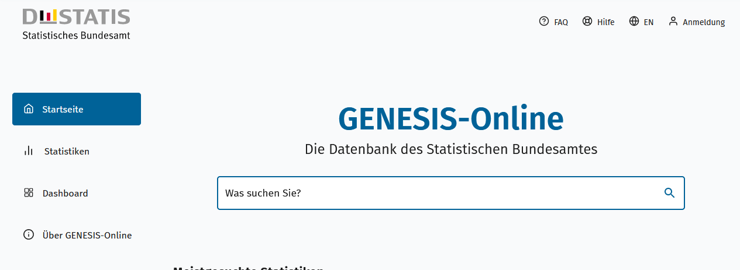
Geben Sie den Code
(z. B. 12345-0005) in das Suchfenster der Datenbank GENESIS-Online ein.
12521-0002 | Ausländer in Deutschland nach Geschlecht oder Altersjahre oder Familienstand und Ländergruppierungen oder Staatsangehörigkeiten (einzeln) | Jahre ab 1967/1998
12521-0003 | Ausländer in Deutschland nach Geschlecht, Altersjahren, Ländergruppierungen oder Staatsangehörigkeit | Jahre ab 1998
12521-0004 | Ausländer in Deutschland nach Geschlecht, Altersjahre, Migrantengeneration, Ländergruppierungen oder Staatsangehörigkeit | Jahre ab 1998
12521-0005 | Ausländer in Deutschland nach Geschlecht, Familienstand, Ländergruppierungen oder Staatsangehörigkeit | Jahre ab 1998
12521-0006 | Ausländer in Deutschland nach Geschlecht, Aufenthaltsdauer, Ländergruppierungen oder Staatsangehörigkeit | Jahre ab 1998
12521-0007 | Ausländer in Deutschland nach Geschlecht und Aufenthaltstitel | Jahre ab 1998
12521-0008 | Ausländer in Deutschland nach Geschlecht, Aufenthaltstitel/ausgewählten Aufenthaltstiteln, Ländergruppierungen oder Staatsangehörigkeit | Jahre ab 1998
12521-0009 | Ausländer in Deutschland nach Geschlecht, Registerbewegungen (Bund), Ländergruppierungen oder Staatsangehörigkeit | Jahre ab 2015
12521-0010 | Ausländer in Deutschland nach Geschlecht, Altersjahre, Registerzu- und abgänge (Bund), Ländergruppierungen oder Staatsangehörigkeit | Jahre ab 2015
12521-0011 | Ausländer in Deutschland nach Geschlecht, Aufenthaltsdauer, Registerabgänge (Bund), Ländergruppierungen oder Staatsangehörigkeit | Jahre ab 2015
12521-0012 | Durchschnittsalter der Ausländer in Deutschland nach Geschlecht, Ländergruppierungen oder Staatsangehörigkeit | Jahre ab 1998
12521-0013 | Durchschnittliche Aufenthaltsdauer der Ausländer in Deutschland nach Geschlecht, Ländergruppierungen oder Staatsangehörigkeit | Jahre ab 1998
12521-0020 | Ausländer in den Bundesländern nach Geschlecht oder Altersjahre oder Familienstand | Jahre ab 1980/1998
12521-0021 | Ausländer in den Bundesländern nach Geschlecht oder Altersjahre oder Familienstand und Ländergruppierungen oder Staatsangehörigkeiten (einzeln) | Jahre ab 1980/1998
12521-0022 | Ausländer in den Bundesländern nach Geschlecht, Altersjahren, Ländergruppierungen oder Staatsangehörigkeit | Jahre ab 1998
12521-0023 | Ausländer in den Bundesländern nach Geschlecht, Altersjahre, Migrantengeneration, Ländergruppierungen oder Staatsangehörigkeit | Jahre ab 1998
12521-0024 | Ausländer in den Bundesländern nach Geschlecht, Familienstand, Ländergruppierungen oder Staatsangehörigkeit | Jahre ab 1998
12521-0025 | Ausländer in den Bundesländern nach Geschlecht, Aufenthaltsdauer, Ländergruppierungen oder Staatsangehörigkeit | Jahre ab 1998
12521-0026 | Ausländer in den Bundesländern nach Geschlecht, Aufenthaltstitel/ausgewählten Aufenthaltstiteln, Ländergruppierungen oder Staatsangehörigkeit | Jahre ab 1998
12521-0027 | Ausländer in den Bundesländern nach Geschlecht, Registerbewegungen (regional), Ländergruppierungen oder Staatsangehörigkeit | Jahre ab 2015
12521-0028 | Ausländer in den Bundesländern nach Geschlecht, Altersjahre, Registerzu- und abgänge (regional), Ländergruppierungen oder Staatsangehörigkeit | Jahre ab 2015
12521-0029 | Ausländer in den Bundesländern nach Geschlecht, Aufenthaltsdauer, Registerabgänge (regional), Ländergruppierungen oder Staatsangehörigkeit | Jahre ab 2015
12521-0030 | Durchschnittsalter der Ausländer in den Bundesländern nach Geschlecht, Ländergruppierungen oder Staatsangehörigkeit | Jahre ab 1998
12521-0031 | Durchschnittliche Aufenthaltsdauer der Ausländer in den Bundesländern nach Geschlecht, Ländergruppierungen oder Staatsangehörigkeit | Jahre ab 1998
12521-0040 | Ausländer in Deutschland nach Kreisen und Geschlecht | Jahre ab 1998
12521-0041 | Ausländer in Deutschland nach Kreisen, Geschlecht und Ländergruppierungen oder Staatsangehörigkeit | Jahre ab 1998
12521-0042 | Ausländer in Deutschland nach Kreisen, Geschlecht, Aufenthaltstitel, Ländergruppierungen | Jahre ab 1998
12521-0043 | Ausländer in Deutschland nach Kreisen, Geschlecht, Ausgewählte Aufenthaltstitel, Staatsangehörigkeit | Jahre ab 1998
12521-0044 | Ausländer in Deutschland nach Kreisen, Geschlecht, Registerbewegungen (regional), Ländergruppierungen | Jahre ab 2015
Ende der Übersicht der GENESIS-Online-Tabellen.

